Semáforo
Registros COVID-19, del 28 de mayo al 10 de junio del 2021 *

Datos actualizados al 11 de junio del 2021 a las 12:00:00 a.m.

Código departamento | Código municipio | Departamento | Municipio | Proyecciones preliminares, de Población INE | Total de tamizajes | Casos confirmados | Tasa por 100K Habitantes | Tasa Pruebas por 1000 | % de Positividad | Puntaje total | semaforo
TOTAL NACIONAL |  |  |  | 17109746 | 76953 | 16342 | 95.512814743 | 0.32 | 21.236
1 | 1 | GUATEMALA | GUATEMALA | 1204964 | 23976 | 4399 | 365.07 | 1.42 | 18.35 | 7.5 | >5 y <=7.5 | Total de municipios según color
1 | 2 | GUATEMALA | SANTA CATARINA PINULA | 86980 | 1007 | 183 | 210.39 | 0.83 | 18.17 | 7.5 | >5 y <=7.5 | Amarillo | Naranja | Rojo
1 | 3 | GUATEMALA | SAN JOSÉ PINULA | 89001 | 770 | 182 | 204.49 | 0.62 | 23.64 | 8 | >7.5 y <=10 | 61 | 96 | 183
1 | 4 | GUATEMALA | SAN JOSÉ DEL GOLFO | 8409 | 44 | 9 | 107.03 | 0.37 | 20.45 | 9 | >7.5 y <=10
1 | 5 | GUATEMALA | PALENCIA | 74517 | 267 | 67 | 89.91 | 0.26 | 25.09 | 10 | >7.5 y <=10
1 | 6 | GUATEMALA | CHINAUTLA | 123356 | 706 | 238 | 192.94 | 0.41 | 33.71 | 9.5 | >7.5 y <=10
1 | 7 | GUATEMALA | SAN PEDRO AYAMPUC | 66926 | 244 | 76 | 113.56 | 0.26 | 31.15 | 10 | >7.5 y <=10
1 | 8 | GUATEMALA | MIXCO | 507220 | 4203 | 1062 | 209.38 | 0.59 | 25.27 | 9.5 | >7.5 y <=10
1 | 9 | GUATEMALA | SAN PEDRO SACATEPÉQUEZ | 55723 | 274 | 106 | 190.23 | 0.35 | 38.69 | 10 | >7.5 y <=10
1 | 10 | GUATEMALA | SAN JUAN SACATEPÉQUEZ | 281520 | 846 | 193 | 68.56 | 0.21 | 22.81 | 9 | >7.5 y <=10
1 | 11 | GUATEMALA | SAN RAYMUNDO | 38739 | 62 | 17 | 43.88 | 0.11 | 27.42 | 9 | >7.5 y <=10
1 | 12 | GUATEMALA | CHUARRANCHO | 16872 | 29 | 4 | 23.71 | 0.12 | 13.79 | 6 | >5 y <=7.5
1 | 13 | GUATEMALA | FRAIJANES | 62906 | 691 | 104 | 165.33 | 0.78 | 15.05 | 8 | >7.5 y <=10
1 | 14 | GUATEMALA | AMATITLÁN | 150322 | 497 | 132 | 87.81 | 0.24 | 26.56 | 10 | >7.5 y <=10
1 | 15 | GUATEMALA | VILLA NUEVA | 475373 | 2195 | 594 | 124.95 | 0.33 | 27.06 | 10 | >7.5 y <=10
1 | 16 | GUATEMALA | VILLA CANALES | 166831 | 780 | 240 | 143.86 | 0.33 | 30.77 | 10 | >7.5 y <=10
1 | 17 | GUATEMALA | SAN MIGUEL PETAPA | 148250 | 864 | 293 | 197.64 | 0.42 | 33.91 | 9.5 | >7.5 y <=10
2 | 1 | EL PROGRESO | GUASTATOYA | 27201 | 306 | 99 | 363.96 | 0.80 | 32.35 | 9 | >7.5 y <=10
2 | 2 | EL PROGRESO | MORAZÁN | 12639 | 89 | 6 | 47.47 | 0.50 | 6.74 | 6.5 | >5 y <=7.5
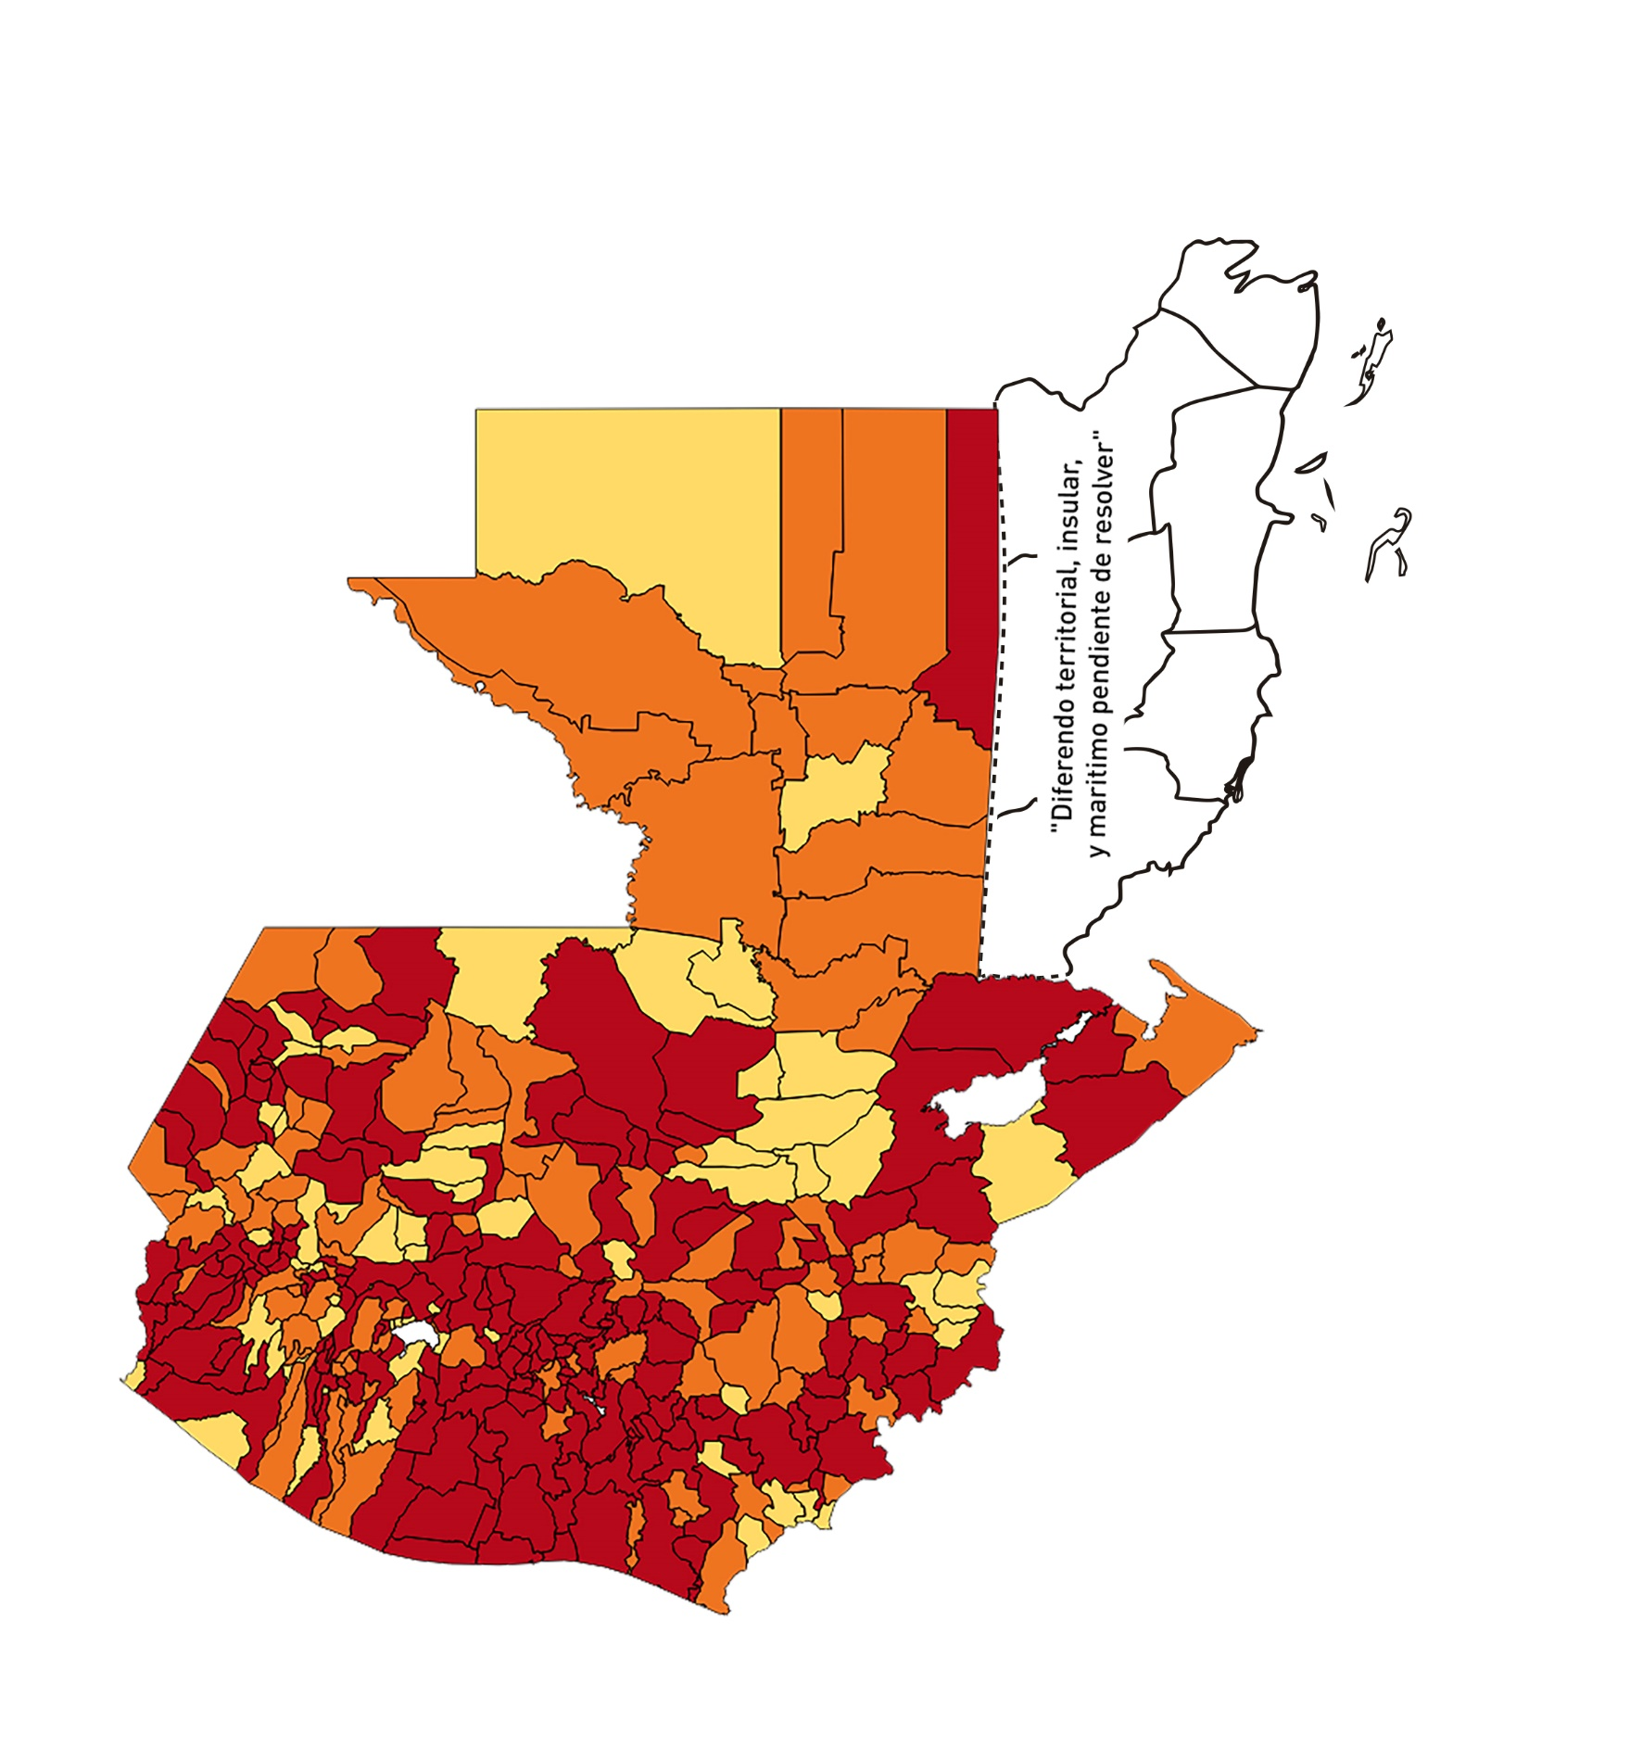
2 | 3 | EL PROGRESO | SAN AGUSTÍN ACASAGUASTLÁN | 55039 | 319 | 59 | 107.2 | 0.41 | 18.5 | 8.5 | >7.5 y <=10
2 | 4 | EL PROGRESO | SAN CRISTÓBAL ACASAGUASTLÁN | 7939 | 61 | 7 | 88.17 | 0.55 | 11.48 | 7.5 | >5 y <=7.5
2 | 5 | EL PROGRESO | EL JÍCARO | 13509 | 127 | 21 | 155.45 | 0.67 | 16.54 | 8 | >7.5 y <=10
2 | 6 | EL PROGRESO | SANSARE | 13602 | 39 | 3 | 22.06 | 0.20 | 7.69 | 6 | >5 y <=7.5
2 | 7 | EL PROGRESO | SANARATE | 42203 | 406 | 119 | 281.97 | 0.69 | 29.31 | 9 | >7.5 y <=10
2 | 8 | EL PROGRESO | SAN ANTONIO LA PAZ | 22256 | 133 | 30 | 134.8 | 0.43 | 22.56 | 8.5 | >7.5 y <=10
3 | 1 | SACATEPEQUEZ | ANTIGUA GUATEMALA | 59091 | 983 | 181 | 306.31 | 1.19 | 18.41 | 7.5 | >5 y <=7.5
3 | 2 | SACATEPEQUEZ | JOCOTENANGO | 23492 | 328 | 80 | 340.54 | 1.00 | 24.39 | 7.5 | >5 y <=7.5
3 | 3 | SACATEPEQUEZ | PASTORES | 19661 | 160 | 42 | 213.62 | 0.58 | 26.25 | 9.5 | >7.5 y <=10
3 | 4 | SACATEPEQUEZ | SUMPANGO | 46082 | 93 | 27 | 58.59 | 0.14 | 29.03 | 10 | >7.5 y <=10
3 | 5 | SACATEPEQUEZ | SANTO DOMINGO XENACOJ | 14455 | 78 | 20 | 138.36 | 0.39 | 25.64 | 10 | >7.5 y <=10
3 | 6 | SACATEPEQUEZ | SANTIAGO SACATEPÉQUEZ | 36982 | 226 | 51 | 137.9 | 0.44 | 22.57 | 8.5 | >7.5 y <=10
3 | 7 | SACATEPEQUEZ | SAN BARTOLOMÉ MILPAS ALTAS | 8642 | 48 | 12 | 138.86 | 0.40 | 25 | 8.5 | >7.5 y <=10
3 | 8 | SACATEPEQUEZ | SAN LUCAS SACATEPÉQUEZ | 28819 | 442 | 92 | 319.23 | 1.10 | 20.81 | 7.5 | >5 y <=7.5
3 | 9 | SACATEPEQUEZ | SANTA LUCÍA MILPAS ALTAS | 17422 | 171 | 40 | 229.59 | 0.70 | 23.39 | 8 | >7.5 y <=10
3 | 10 | SACATEPEQUEZ | MAGDALENA MILPAS ALTAS | 12766 | 118 | 28 | 219.33 | 0.66 | 23.73 | 8 | >7.5 y <=10
3 | 11 | SACATEPEQUEZ | SANTA MARÍA DE JESÚS | 26769 | 50 | 15 | 56.03 | 0.13 | 30 | 10 | >7.5 y <=10
3 | 12 | SACATEPEQUEZ | CIUDAD VIEJA | 41010 | 219 | 44 | 107.29 | 0.38 | 20.09 | 9 | >7.5 y <=10
3 | 13 | SACATEPEQUEZ | SAN MIGUEL DUEÑAS | 15562 | 86 | 16 | 102.81 | 0.39 | 18.6 | 9 | >7.5 y <=10
3 | 14 | SACATEPEQUEZ | ALOTENANGO | 28129 | 117 | 26 | 92.43 | 0.30 | 22.22 | 9 | >7.5 y <=10
3 | 15 | SACATEPEQUEZ | SAN ANTONIO AGUAS CALIENTES | 12716 | 67 | 17 | 133.69 | 0.38 | 25.37 | 10 | >7.5 y <=10
3 | 16 | SACATEPEQUEZ | SANTA CATARINA BARAHONA | 4569 | 19 | 4 | 87.55 | 0.30 | 21.05 | 9 | >7.5 y <=10
4 | 1 | CHIMALTENANGO | CHIMALTENANGO | 114720 | 517 | 155 | 135.11 | 0.32 | 29.98 | 10 | >7.5 y <=10
4 | 2 | CHIMALTENANGO | SAN JOSÉ POAQUIL | 33454 | 53 | 9 | 26.9 | 0.11 | 16.98 | 8 | >7.5 y <=10
4 | 3 | CHIMALTENANGO | SAN MARTÍN JILOTEPEQUE | 93517 | 156 | 30 | 32.08 | 0.12 | 19.23 | 8 | >7.5 y <=10
4 | 4 | CHIMALTENANGO | SAN JUAN COMALAPA | 59505 | 89 | 24 | 40.33 | 0.11 | 26.97 | 9 | >7.5 y <=10
4 | 5 | CHIMALTENANGO | SANTA APOLONIA | 23464 | 58 | 13 | 55.4 | 0.18 | 22.41 | 9 | >7.5 y <=10
4 | 6 | CHIMALTENANGO | TECPÁN GUATEMALA | 110891 | 319 | 90 | 81.16 | 0.21 | 28.21 | 10 | >7.5 y <=10
4 | 7 | CHIMALTENANGO | PATZÚN | 70685 | 128 | 18 | 25.47 | 0.13 | 14.06 | 7 | >5 y <=7.5
4 | 8 | CHIMALTENANGO | POCHUTA | 11116 | 24 | 4 | 35.98 | 0.15 | 16.67 | 8 | >7.5 y <=10
4 | 9 | CHIMALTENANGO | PATZICÍA | 40104 | 67 | 19 | 47.38 | 0.12 | 28.36 | 9 | >7.5 y <=10
4 | 10 | CHIMALTENANGO | SANTA CRUZ BALANYÁ | 10815 | 31 | 1 | 9.25 | 0.20 | 3.23 | 4 | >2.5 y <=5
4 | 11 | CHIMALTENANGO | ACATENANGO | 28417 | 106 | 28 | 98.53 | 0.27 | 26.42 | 10 | >7.5 y <=10
4 | 12 | CHIMALTENANGO | YEPOCAPA | 42153 | 44 | 12 | 28.47 | 0.07 | 27.27 | 9 | >7.5 y <=10
4 | 13 | CHIMALTENANGO | SAN ANDRÉS ITZAPA | 35087 | 72 | 16 | 45.6 | 0.15 | 22.22 | 8 | >7.5 y <=10
4 | 14 | CHIMALTENANGO | PARRAMOS | 20163 | 72 | 21 | 104.15 | 0.26 | 29.17 | 10 | >7.5 y <=10
4 | 15 | CHIMALTENANGO | ZARAGOZA | 29077 | 89 | 19 | 65.34 | 0.22 | 21.35 | 9 | >7.5 y <=10
4 | 16 | CHIMALTENANGO | EL TEJAR | 23198 | 108 | 31 | 133.63 | 0.33 | 28.7 | 10 | >7.5 y <=10
5 | 1 | ESCUINTLA | ESCUINTLA | 168193 | 1150 | 242 | 143.88 | 0.49 | 21.04 | 8.5 | >7.5 y <=10
5 | 2 | ESCUINTLA | SANTA LUCÍA COTZUMALGUAPA | 125854 | 269 | 68 | 54.03 | 0.15 | 25.28 | 9 | >7.5 y <=10
5 | 3 | ESCUINTLA | LA DEMOCRACIA | 25703 | 41 | 15 | 58.36 | 0.11 | 36.59 | 10 | >7.5 y <=10
5 | 4 | ESCUINTLA | SIQUINALÁ | 25993 | 116 | 55 | 211.6 | 0.32 | 47.41 | 10 | >7.5 y <=10
5 | 5 | ESCUINTLA | MASAGUA | 48002 | 167 | 34 | 70.83 | 0.25 | 20.36 | 9 | >7.5 y <=10
5 | 6 | ESCUINTLA | TIQUISATE | 63422 | 59 | 11 | 17.34 | 0.07 | 18.64 | 7 | >5 y <=7.5
5 | 7 | ESCUINTLA | LA GOMERA | 52114 | 213 | 82 | 157.35 | 0.29 | 38.5 | 10 | >7.5 y <=10
5 | 8 | ESCUINTLA | GUANAGAZAPA | 17361 | 31 | 5 | 28.8 | 0.13 | 16.13 | 8 | >7.5 y <=10
5 | 9 | ESCUINTLA | PUERTO DE SAN JOSÉ | 67326 | 139 | 22 | 32.68 | 0.15 | 15.83 | 8 | >7.5 y <=10
5 | 10 | ESCUINTLA | IZTAPA | 20096 | 30 | 13 | 64.69 | 0.11 | 43.33 | 10 | >7.5 y <=10
5 | 11 | ESCUINTLA | PALÍN | 71172 | 441 | 38 | 53.39 | 0.44 | 8.62 | 6.5 | >5 y <=7.5
5 | 12 | ESCUINTLA | SAN VICENTE PACAYA | 18172 | 70 | 20 | 110.06 | 0.28 | 28.57 | 10 | >7.5 y <=10
5 | 13 | ESCUINTLA | NUEVA CONCEPCIÓN | 81233 | 79 | 33 | 40.62 | 0.07 | 41.77 | 9 | >7.5 y <=10
5 | 14 | ESCUINTLA | SIPACATE | 17838 | 44 | 13 | 72.88 | 0.18 | 29.55 | 10 | >7.5 y <=10
6 | 1 | SANTA ROSA | CUILAPA | 46974 | 113 | 17 | 36.19 | 0.17 | 15.04 | 8 | >7.5 y <=10
6 | 2 | SANTA ROSA | BARBERENA | 61079 | 97 | 26 | 42.57 | 0.11 | 26.8 | 9 | >7.5 y <=10
6 | 3 | SANTA ROSA | SANTA ROSA DE LIMA | 21415 | 75 | 17 | 79.38 | 0.25 | 22.67 | 9 | >7.5 y <=10
6 | 4 | SANTA ROSA | CASILLAS | 26059 | 103 | 27 | 103.61 | 0.28 | 26.21 | 10 | >7.5 y <=10
6 | 5 | SANTA ROSA | SAN RAFAEL LAS FLORES | 13850 | 34 | 7 | 50.54 | 0.18 | 20.59 | 8 | >7.5 y <=10
6 | 6 | SANTA ROSA | ORATORIO | 27115 | 65 | 18 | 66.38 | 0.17 | 27.69 | 10 | >7.5 y <=10
6 | 7 | SANTA ROSA | SAN JUAN TECUACO | 12825 | 21 | 3 | 23.39 | 0.12 | 14.29 | 6 | >5 y <=7.5
6 | 8 | SANTA ROSA | CHIQUIMULILLA | 64871 | 151 | 44 | 67.83 | 0.17 | 29.14 | 10 | >7.5 y <=10
6 | 9 | SANTA ROSA | TAXISCO | 36751 | 84 | 16 | 43.54 | 0.16 | 19.05 | 8 | >7.5 y <=10
6 | 10 | SANTA ROSA | SANTA MARÍA IXHUATÁN | 26721 | 44 | 5 | 18.71 | 0.12 | 11.36 | 6 | >5 y <=7.5
6 | 11 | SANTA ROSA | GUAZACAPÁN | 22197 | 23 | 4 | 18.02 | 0.07 | 17.39 | 7 | >5 y <=7.5
6 | 12 | SANTA ROSA | SANTA CRUZ NARANJO | 17875 | 119 | 32 | 179.02 | 0.48 | 26.89 | 9.5 | >7.5 y <=10
6 | 13 | SANTA ROSA | PUEBLO NUEVO VIÑAS | 29418 | 51 | 11 | 37.39 | 0.12 | 21.57 | 8 | >7.5 y <=10
6 | 14 | SANTA ROSA | NUEVA SANTA ROSA | 39286 | 102 | 22 | 56 | 0.19 | 21.57 | 9 | >7.5 y <=10
7 | 1 | SOLOLA | SOLOLÁ | 99934 | 109 | 27 | 27.02 | 0.08 | 24.77 | 8 | >7.5 y <=10
7 | 2 | SOLOLA | SAN JOSÉ CHACAYÁ | 5220 | 1 | 1 | 19.16 | 0.01 | 100 | 8 | >7.5 y <=10
7 | 3 | SOLOLA | SANTA MARÍA VISITACIÓN | 2602 | 2 | 1 | 38.43 | 0.05 | 50 | 9 | >7.5 y <=10
7 | 4 | SOLOLA | SANTA LUCÍA UTATLÁN | 21790 | 17 | 4 | 18.36 | 0.06 | 23.53 | 7 | >5 y <=7.5
7 | 5 | SOLOLA | NAHUALÁ | 93541 | 74 | 27 | 28.86 | 0.06 | 36.49 | 9 | >7.5 y <=10
7 | 6 | SOLOLA | SANTA CATARINA IXTAHUACÁN | 61274 | 46 | 11 | 17.95 | 0.05 | 23.91 | 7 | >5 y <=7.5
7 | 7 | SOLOLA | SANTA CLARA LA LAGUNA | 10340 | 4 | 4 | 38.68 | 0.03 | 100 | 9 | >7.5 y <=10
7 | 8 | SOLOLA | CONCEPCIÓN | 7214 | 1 | 0 | 0 | 0.01 | 0 | 4 | >2.5 y <=5
7 | 9 | SOLOLA | SAN ANDRÉS SEMETABAJ | 14861 | 31 | 11 | 74.02 | 0.15 | 35.48 | 10 | >7.5 y <=10
7 | 10 | SOLOLA | PANAJACHEL | 16101 | 142 | 56 | 347.8 | 0.63 | 39.44 | 9 | >7.5 y <=10
7 | 11 | SOLOLA | SANTA CATARINA PALOPÓ | 4882 | 7 | 1 | 20.48 | 0.10 | 14.29 | 6 | >5 y <=7.5
7 | 12 | SOLOLA | SAN ANTONIO PALOPÓ | 15752 | 10 | 1 | 6.35 | 0.05 | 10 | 5 | >2.5 y <=5
7 | 13 | SOLOLA | SAN LUCAS TOLIMÁN | 31805 | 53 | 8 | 25.15 | 0.12 | 15.09 | 8 | >7.5 y <=10
7 | 14 | SOLOLA | SANTA CRUZ LA LAGUNA | 7894 | 7 | 0 | 0 | 0.06 | 0 | 4 | >2.5 y <=5
7 | 15 | SOLOLA | SAN PABLO LA LAGUNA | 8004 | 4 | 0 | 0 | 0.04 | 0 | 4 | >2.5 y <=5
7 | 16 | SOLOLA | SAN MARCOS LA LAGUNA | 2944 | 9 | 0 | 0 | 0.22 | 0 | 4 | >2.5 y <=5
7 | 17 | SOLOLA | SAN JUAN LA LAGUNA | 13400 | 9 | 2 | 14.93 | 0.05 | 22.22 | 6 | >5 y <=7.5
7 | 18 | SOLOLA | SAN PEDRO LA LAGUNA | 11828 | 50 | 7 | 59.18 | 0.30 | 14 | 8 | >7.5 y <=10
7 | 19 | SOLOLA | SANTIAGO ATITLÁN | 44854 | 45 | 6 | 13.38 | 0.07 | 13.33 | 5 | >2.5 y <=5
8 | 1 | TOTONICAPAN | TOTONICAPÁN | 118960 | 605 | 129 | 108.44 | 0.36 | 21.32 | 9 | >7.5 y <=10
8 | 2 | TOTONICAPAN | SAN CRISTÓBAL TOTONICAPÁN | 42937 | 221 | 53 | 123.44 | 0.37 | 23.98 | 9 | >7.5 y <=10
8 | 3 | TOTONICAPAN | SAN FRANCISCO EL ALTO | 65521 | 176 | 10 | 15.26 | 0.19 | 5.68 | 6 | >5 y <=7.5
...

